Bushing DataModel
데이터 모델
 | 이름 | CDC | 설명 | LU | MU
 | Mod | INC |  | ○ | ○
 | Beh | INS |  | ○ | ○
 | Health | INS |  | ○ | ○
 | NamPlt | LPL |  | ○ | ○
 | EEName | DPL |  | × | ○
 | Status
 | BshAlm | INS | 부싱알람 | × | ○
 | EvtTransF | INS | 이벤트 발생 플래그 | ○ | ○
 | RTTransF | INS | 실시간 파일 발생 플래그 | ○ | ○
 | MoDevComF | SPS | 통신상태 | ○ | ○
 | MoDevFlt | SPS | 하드웨어폴트 | ○ | ○
 | Measurands
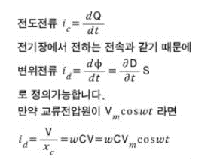
 | React | MV | Capacitance 비율 | ○ | ○ | 비율은 뭐지? 아래의 capacitance 설정값에 대한 capacitance 계측값의 비율인가?
 | AbsReact | MV | Capacitance 값 | ○ | ○
 | LosFact | MV | 손실계수 | ○ | ○ | Dissipation factor (tan delta)?
 | Vol | MV | 전압 값 | ○ | ○
 | DisplA | MV | 변위전류 | ○ | ○ | 변위전류? Capacitor와 같이 떨어져 이는 두 전극 사이에 흐르는 전류? 어떻게 계측?
 | LeakA | MV | 누설전류 값 | ○ | ○
 | LeakAphs | MV | 누설전류위상 | ○ | ○
 | Volphs | MV | 전압위상 | ○ | ○
 | PF | MV | 역률 | ○ | ○
 | UnblA | MV | 불평형전류 | ○ | ○
 | UnblAphs | MV | 불평형전류 위상 | ○ | ○
 | Settings
 | RefReact | ASG | Capacitance 설정값 | × | ○
 | RefPF | ASG | 역률 설정값 | × | ○
 | RefV | ASG | 전압 설정값 | × | ○

